Esileht
AS LHV Group
2014-09-30

AS LHV Group on suurim kodumaine finantsgrupp ja kapitali pakkuja Eestis. LHV on loodud 1999. aastal pikaajalise investeerimis- ja ettevõtluskogemusega inimeste poolt. LHV esindused asuvad Tallinnas, Tartus, Riias, Vilniuses ja Helsingis. LHV-s töötab üle 250 inimese. AS-i LHV Group peamisteks tütarettevõteteks on AS LHV Pank ja AS LHV Varahaldus. LHV pangateenuseid kasutab üle 50 000 kliendi ja LHV pensionifondidel on üle 120 000 kliendi.

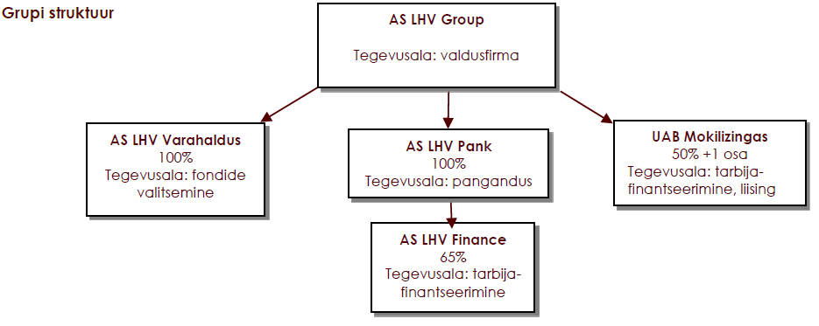

Strateegiasuunad
LHV missioon on aidata luua kohalikku kapitali ning toetada kohaliku ettevõtluse arengut.
LHV väärtused on: lihtne, toetav, tulemuslik.
LHV keskendub ettevõtliku meelelaadiga aktiivsetele ja iseseisvatele klientidele. Eraklientidele pakub LHV peamiselt raha hoidmise ja kasvatamise teenuseid. Äriklientidele pakub LHV paindlikku ja sobivat finantseerimist ning igapäevaste rahaasjade korraldamist.
Aktsionärid
AS-il LHV Group on 23 356 005 lihtaktsiat, mille nimiväärtus on 1 euro.
Grupil oli 30.09.2014. a. seisuga koku 256 aktsionäri:
13 370 738 aktsiat (57,2%) kuulus nõukogu ja juhatuse liikmetele ning nendega seotud isikutele.
9 115 388 aktsiat (39,0%) kuulus Eesti ettevõtjatele ja investoritele ning nendega seotud isikutele.
869 879 aktsiat (3,7%) kuulus LHV praegustele ja endistele töötajatele ning nendega seotud isikutele.
Kõik LHV kliendid ja partnerid võivad olla tulevikus LHV omanikeks. LHV pürib avalikuks ettevõtteks läbi oma aktsiate noteerimise Tallinna börsil.

